Summary table
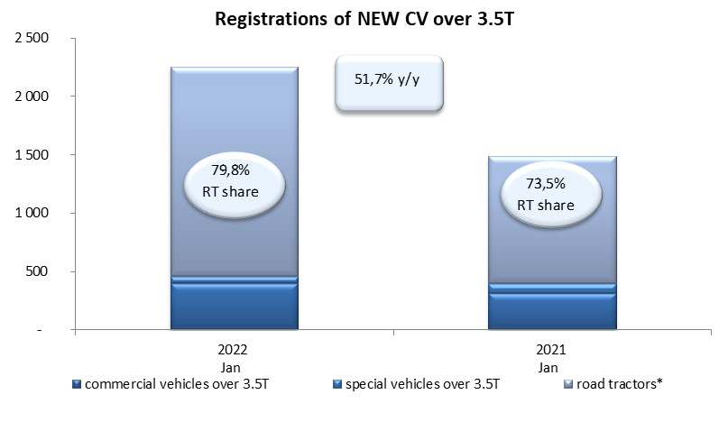
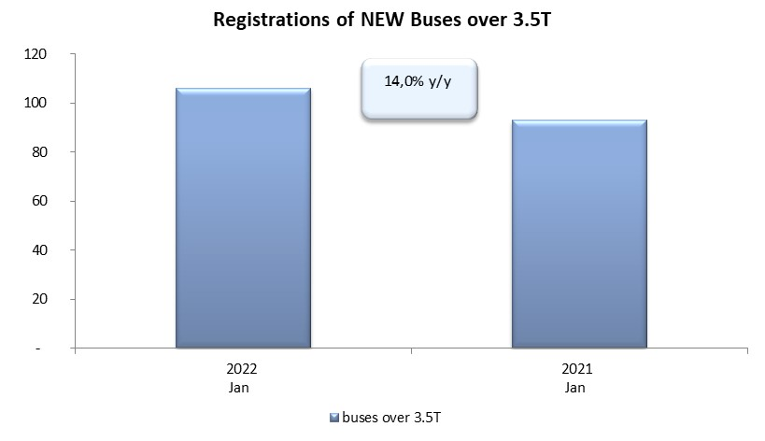
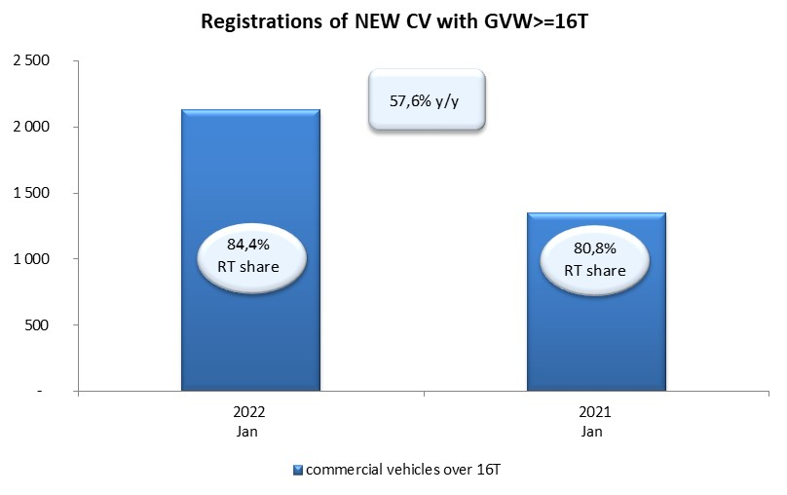
PZPM based on CEP (Central Register of Vehicles) |  |  |  |  |  | 04/02/2022
 |  |  |  |  |  | units
FIRST REGISTRATIONS OF NEW COMMERCIAL VEHICLES OVER 3.5T
 | 2022 Jan | 2021 Jan | % change y/y | 2022 Jan - Jan | 2021 Jan - Jan | % change y/y
CV - TOTAL | 2,253 | 1,485 | 51.7% | 2,253 | 1,485 | 51.7%
commercial vehicles over 3.5T | 401 | 314 | 27.7% | 401 | 314 | 27.7%
special vehicles over 3.5T | 55 | 80 | -31.3% | 55 | 80 | -31.3%
road tractors* | 1,797 | 1,091 | 64.7% | 1,797 | 1,091 | 64.7%
BUSES - TOTAL | 106 | 93 | 14.0% | 106 | 93 | 14.0%
COMMERCIAL VEHICLES - TOTAL | 2,359 | 1,578 | 49.5% | 2,359 | 1,578 | 49.5%
*/ The data does not cover new registrations of domestic producers their own brands

